1.IDENTIFICACION
INFORMACIÓN GENERAL |  | INFORMACIÓN DEL ESTUDIO RESPECTIVO
 |  | NODO NÚMERO |  |  |  |  | 42508
 |  | INFORME NÚMERO |  |  |  |  | 1
CONTRATISTA | UNIÓN TEMPORAL MOVILIDAD 2014 | ORDEN DE TRABAJO No. |  |  |  |  | PROGRAMACION BASICA
 |  | FECHA DE LA ORDEN DE TRABAJO |  |  |  |  | -
 |  | FECHA DE LA TOMA DE INFORMACIÓN |  |  |  |  | 250114
 |  | DÌA DE LA SEMANA |  |  |  |  | SÁBADO
OBJETO DEL CONTRATO | REALIZAR LA TOMA DE INFORMACIÓN DE CAMPO, COMO INSUMO DEL PROGRAMA DE MONITOREO, SEGUIMIENTO Y PLANEACIÓN DEL TRÁNSITO Y EL TRANSPORTE DE BOGOTA D.C | TIPO DE ESTUDIO |  |  |  |  | VOLÚMENES POR TIPO DE VEHÍCULO
 |  | NOMBRE DEL ARCHIVO |  |  |  |  | 42508_AK_10_X_AC_19_140125_VOL_V1.xlsx
 |  | CÓDIGO DEL ESTUDIO |  |  |  |  | VOL
 |  | LUGAR DE LA TOMA DE INFORMACIÓN |  |  |  |  | AK_10_X_AC_19
NÚMERO DE CONTRATO | 2072-2013 | COORDENADA X |  | 100410.752 |  |  | LONGITUD | -74°04'25,83"
 |  | COORDENADA Y |  | 101177.542 |  |  | LATITUD | 04°36'24,73"

FECHA DE INICIO DEL CONTRATO | 220114 | PROFESIONALES RESPONSABLES
 |  | CONSULTOR (DIRECTOR) |  |  |  |  | ING. MSC. SANDRA LUCIA NAVAS TEQUIA
 |  | CONSULTOR (COORDINADOR GENERAL) |  |  |  |  | ING. MSC. LUIS FERNANDO RUBIANO BARRERO
INTERVENTORÍA | UNIVERSIDAD NACIONAL DE COLOMBIA | CONSULTOR (EXPERTO EN TRÁNSITO Y TRANSPORTE) |  |  |  |  | ING. ESP. DIANA PAOLA PARADA
 |  | CONSULTOR (ING ANÀLISIS) |  |  |  |  | ING. ÁNGELA ROCÍO MENDOZA
 |  | INTERVENTORÍA (DIRECTOR) |  |  |  |  | ING. MSC. ARTURO ZARATE
 |  | INTERVENTORÍA (ESPECIALISTA) |  |  |  |  | ING. MSC. WILLIAM CASTRO
 |  | INTERVENTORÍA (RESIDENTE) |  |  |  |  | ING. JOSÉ EDWIN TORRES
OBJETO DEL CONTRATO | INTERVENTORÍA TÉCNICA, ADMINISTRATIVA Y FINANCIERA PARA LA TOMA DE INFORMACIÓN DE CAMPO COMO INSUMO DEL PROGRAMA DE MONITOREO, SEGUIMIENTO Y PLANEACIÓN DEL TRÁNSITO Y TRANSPORTE DE BOGOTÁ D.C. | SUPERVISOR SECRETARIA MOVILIDAD |  |  |  |  | ING. FABIAN GONZALEZ

 |  | VERSIONES DEL ESTUDIO
 |  | NÚMERO |  | FECHA | OBSERVACIONES
NÚMERO DE CONTRATO | 2072-2013 | Versión 0 |  | 2014-01-29
 |  | Versión 1 |  | 2014-02-17 | Se atendieron observaciones según comunicado FI-INT-CMTTUB13-006-14
 |  | Versión 2
FECHA DE INICIO DEL CONTRATO | 210114 | Versión 3

 |  | DESCRIPCIÓN DE LA TOMA DE INFORMACIÓN
 |  | TIPO DE VEHÍCULO | FACTOR DE EQUIVALENCIA | MOVIMIENTOS AFORADOS |  |  | No. DE PERÍODOS | HORA
ESQUEMA |  |  |  | ACCESO | LENTA | RÁPIDA | HORARIO DEL PERÍODO No. 1 | 22:00-06:00
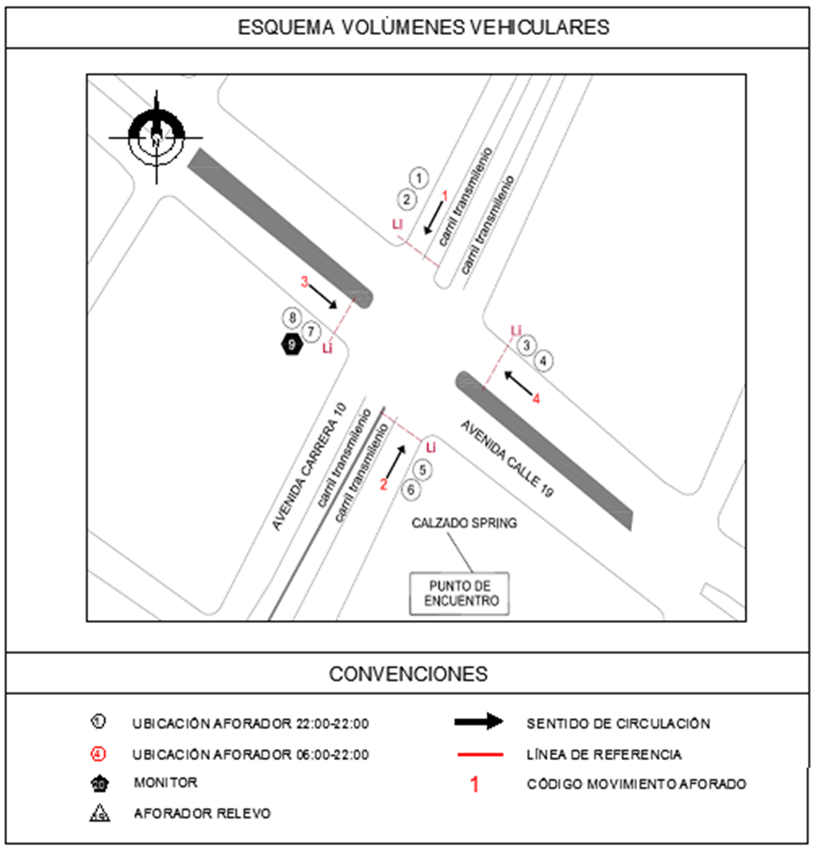
 |  | L | 1 | NORTE | 1 |  | HORARIO DEL PERÍODO No. 2 | 06:00-14:00
 |  | C | 2 | SUR | 2 |  | HORARIO DEL PERÍODO No. 3 | 14:00-22:00
 |  |  |  | OCCIDENTE | 3 |  | No. DE HORAS TOMADAS |  | 24
 |  | BT | 2 | ORIENTE | 4 |  | HORARIO DE LA TOMA DE INFORMACIÓN |  | 22:00-22:00
 |  | B | 2 |  |  |  | No. DE EQUIPOS UTILIZADOS |  | 8
 |  |  |  | OBSERVACIONES DE LA TOMA DE INFORMACIÒN
 |  | AL | 2 | OBSERVACION |  |  |  |  |  | ACCESO
 |  | AT | 2.5

 |  | BA | 2.5
 |  | ESP | 2
 |  | INT | 2
 |  | C2P | 2.5
 |  | C2G | 2.5
 |  | C3-C4 | 2.5

 |  | C5 | 2.5
 |  | >C5 | 2.5
 |  | M | 0.5
 |  | BIC | 0.3

 |  | ANALISIS PUNTUAL
 |  | LA INTERSECCIÓN DE LA AVENIDA CARRERA 10 (AVENIDA DARÍO ECHANDIA) CON LA AVENIDA CALLE 19 (AVENIDA CIUDAD DE LIMA). SE ENCUENTRA UBICADA EN EL CENTRO-ORIENTE DE LA CIUDAD, EN LA LOCALIDAD DE SANTA FE Y CORRESPONDE A UNA INTERSECCIÓN SEMAFORIZADA. LA AVENIDA CARRERA 10 TIENE UNA CALZADA DE 4 CARRILES, DOS CARRILES SOLO BUS Y DOS CARRILES PARA LA CIRCULACIÓN DE TRAFICO MIXTO EN CADA SENTIDO Y SEPARADOR CENTRAL. EN CUANTO A LA AVENIDA CALLE 19 ESTA CONSTA DE UNA CALZADA DE TRES CARRILES EN CADA SENTIDO CON SEPARADOR CENTRAL. EL VOLUMEN TOTAL AFORADO DURANTE EL DÍA SÁBADO 25 DE ENERO DE 2014 FUE DE 62.262 VEHÍCULOS MIXTOS, COMPUESTOS DE LA SIGUIENTE MANERA: EL 55,8% CORRESPONDEN A VEHÍCULOS LIVIANOS, EL 27,7% A TRANSPORTE PÚBLICO COLECTIVO (COLECTIVOS, BUSETA / BUSETON, BUSES), EL 14,1% A MOTOS Y EL 1,5% A VEHÍCULOS DE CARGA. LOS PERÍODOS DE MÁXIMA DEMANDA SE PRESENTAN ENTRE LAS 06:30 Y LAS 18:30 HORAS. LA HORA PICO TOTAL DE LA INTERSECCIÓN DURANTE EL PERIODO DE AFORO SE REGISTRA ENTRE LAS 08:30 Y 09:30 HORAS, PERIODO EN EL QUE SE MOVILIZA UN TOTAL DE 3.920 VEHÍCULOS MIXTOS, DE LOS CUALES EL 49,5% CORRESPONDE A VEHÍCULOS LIVIANOS, EL 32,9% A TRANSPORTE PUBLICO COLECTIVO Y MASIVO, 14,8% A MOTOCICLETAS, EL 2,32 % A TRANSPORTE DE CARGA, FINALMENTE LAS BICICLETAS TIENEN UNA PARTICIPACIÓN DEL 0,5%.

 |  | REGISTRO FOTOGRÁFICO
 |  | 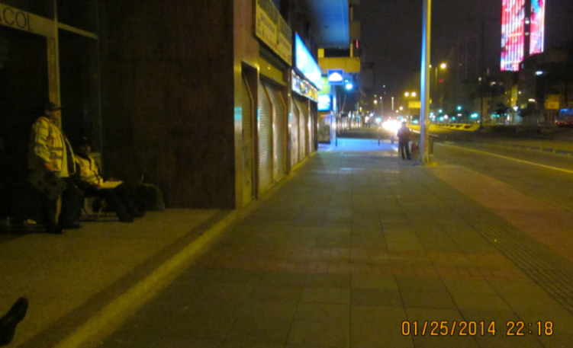 |  |  |  |  | 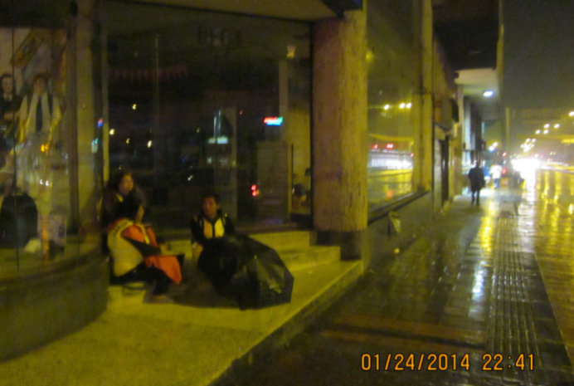

 |  | ACCESO NORTE |  |  |  |  | ACCESO SUR

 |  | 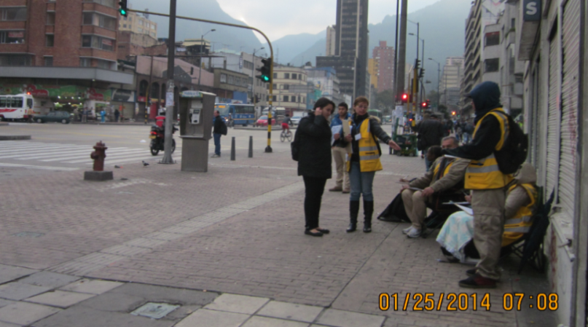 |  |  |  |  | 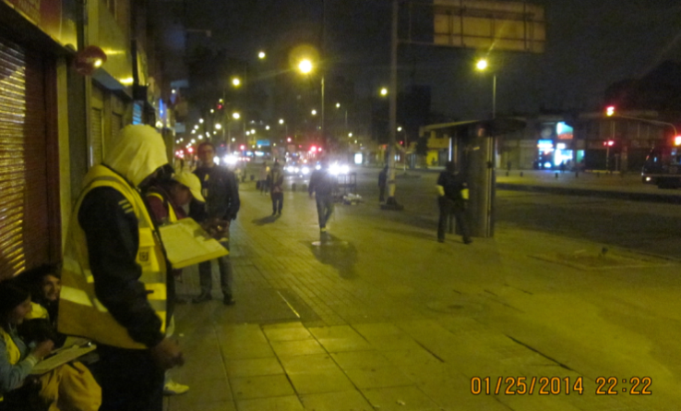

 |  | ACCESO OCCIDENTE |  |  |  |  | ACCESO ORIENTE

